講師紹介
講師紹介
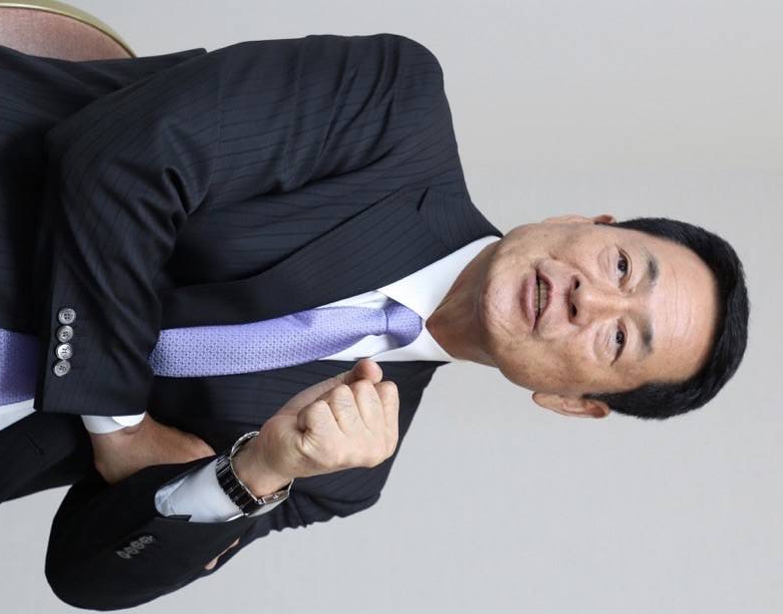
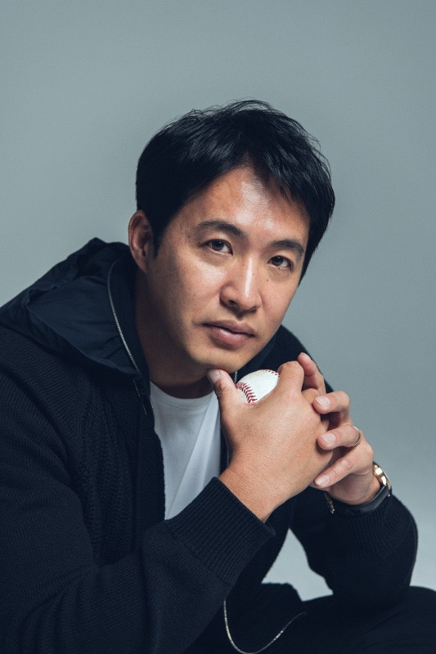

・中畑 清（なかはた きよし）
・内野手
【選手】
読売ジャイアンツ
【監督・コーチ】
読売ジャイアンツ
日本代表
横浜DeNAベイスターズ
・五十嵐 亮太（いがらし りょうた）
・投手
【選手】
東京ヤクルトスワローズ
ニューヨーク・メッツ
トロント・ブルージェイズ
ニューヨーク・ヤンキース
福岡ソフトバンクホークス
東京ヤクルトスワローズ

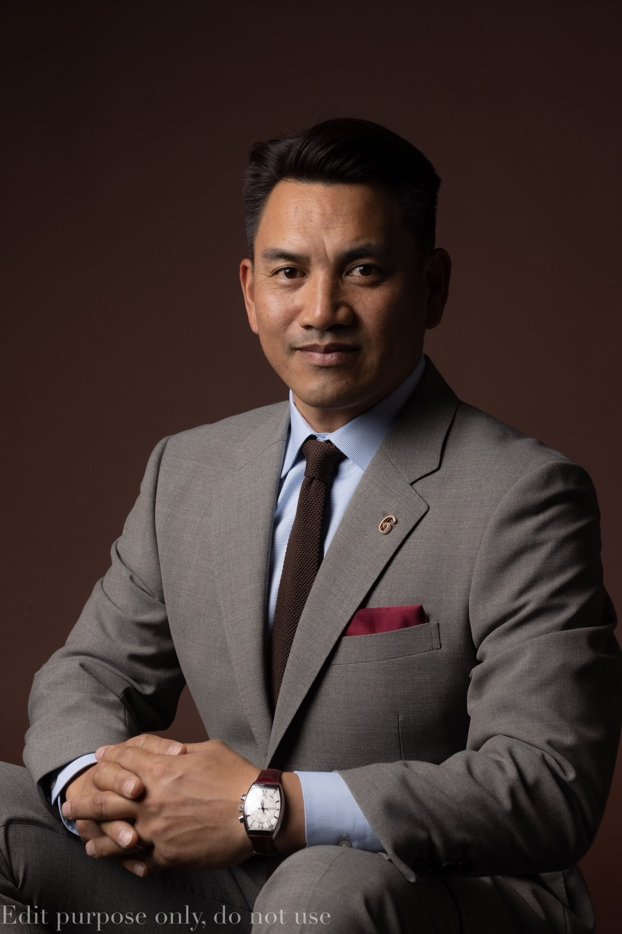
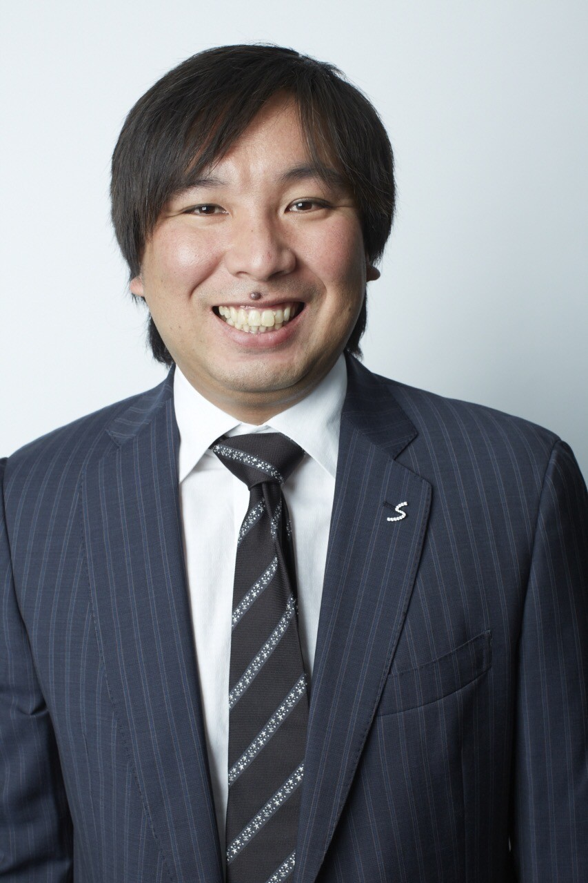

・井口 資仁（いぐち ただひと）
・内野手
【選手】
福岡ダイエーホークス
シカゴ・ホワイトソックス
フィラデルフィア・フィリーズ
サンディエゴ・パドレス
フィラデルフィア・フィリーズ
千葉ロッテマリーンズ
アトランタオリンピック日本代表
【監督】
千葉ロッテマリーンズ
・里崎 智也（さとざき ともや）
・捕手
【選手】
千葉ロッテマリーンズ
北京オリンピック日本代表
WBC日本代表

